分析
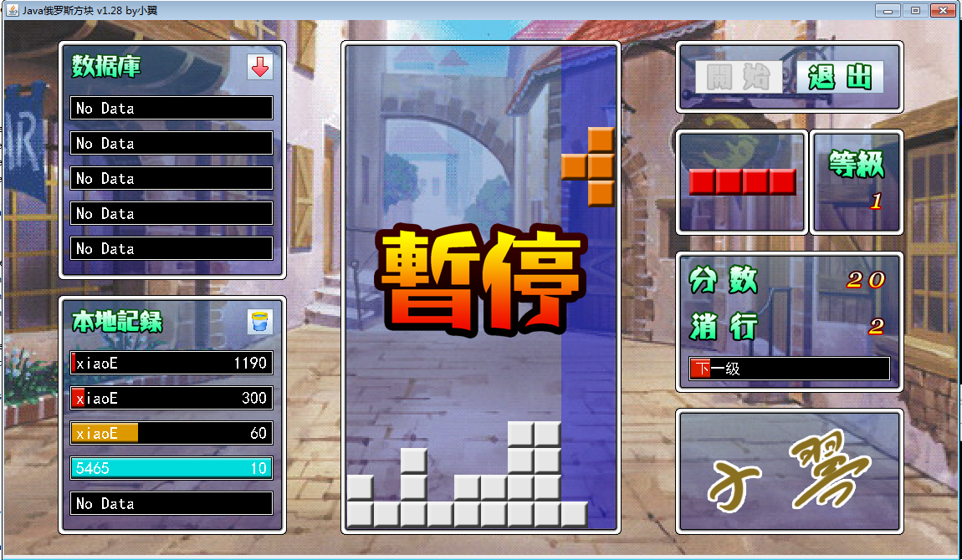

系统设计
玩家控制
玩家设置窗口
JFrame
 | JPanel
数据库记录
游戏主窗口
按钮窗口
等级

本地记录
下一个
分数

分数保存窗口

get方法

控制器
游戏线程

游戏业务
接口
数据访问
接口A
数据访问
接口B

游戏中需要在画面上
表现的数据 Dto

数据库读写
（JDBC）
本地磁盘访问
（IO）
业务逻辑
set方法

数据库
本地磁盘

继承
Lay | LayDataBase

游戏主窗口
成员 | 成员

方法 | 方法
按钮窗口

Layer
下一个

分数

数据显示
等级

数据库记录

本地记录

画面设计
64

0,0 | 7,0 |  | 64,0 |  | panel
 |  | (64-7),0 |  | 64

 |  |  |  |  |  | 32,32
 | 7,7 | (64-7),7 | 64,7 |  |  |  |  | 128

 |  |  |  |  |  |  | 32+7, 32+7

0,64 |  |  | 64,64

 |  |  |  |  |  | 256

1162

32
334
40，32
334
414，32
334
788，32
124

40
279
334
124

788，188
964，188
小方块：32 × 32
边框宽度：7
游戏窗口：16 ：9
42
42
148
654
590
176
158
32
40，343
334
788，368
200
92

279
334
64

32

星号课程
 | 星号课程（例如：数学教科书上的“*映射”）

1 | 和后面的内容关联性不大

2 | 考试不考（天朝老师的最爱）

3 | 学不学，是体现凡人和高玩的一个基准

4 | 教不教，是体现教师综合能力的一个基准

 | XML配置文件 + 反射（创建对象）

本地磁盘
GameConfig
 |  |  | XML

 |  | 单态

方块
笛卡尔坐标系90度旋转公式：
顺时针：
B.x = O.x - O.y + A.y
B.y = O.x + O.y - A.x
逆时针：
A.x = O.y + O.x - B.y
A.y = O.y - O.x + B.x
方块
 |  |  |  |  |  |  |  |  |  |  |  |  |  |  |  |  |  |  |  |  |  |  |  |  |  |  |  |  |  | Y
 | Red |  |  |  | 0 | 1 | 2 | 3 | 4 | 5 | 6 | 7 | 8 | 9
 |  |  |  | 0
 |  |  |  | 1
 | Orange |  |  | 2
 |  |  |  | 3
 |  |  |  | 4 |  |  |  |  |  | 2 | 3
 | Yellow |  |  | 5 |  |  |  |  | 1 | 2 | 3
A(4,2)
 |  |  |  | 6
 |  |  |  | 7
O(2,1)
 | Green |  |  | 8
 |  |  |  | 9
 |  |  |  | 10 |  |  |  |  |  |  |  |  |  |  |  |  |  |  |  |  |  |  |  |  |  |  |  |  |  |  | X
 | Cyan |  |  | 11
B(3,-1)
 |  |  |  | 12
 |  |  |  | 13
 | Blue |  |  | 14
 |  |  |  | 15
 |  |  |  | 16
 | Magenta |  |  | 17

 |  | 图片idx | 0 |  | 1 |  | 2 |  | 3 |  | 4 |  | 5 |  | 6 |  | 7 |  | 8
 |  | typeCode | × |  | 0 |  | 1 |  | 2 |  | 3 |  | 4 |  | 5 |  | 6 |  | ×

 |  |  | 0 | 1 | 2 | 3 | 4 | 5 | 6 | 7 | 8 | 9 | 10 | 11 | 12 | 13 | 14 | 15 | 16 | 17 | 18 | 19 | 20 | 21 | 22 | 23 | 24 | 25
 |  |  |  | 0 | 1 | 2 | 3 | 4 | 5 | 6 | 7 | 8 | 9 | 10 | 11 | 12 | 13 | 14 | 15 | 16 | 17 | 18 | 19 | 20 | 21 | 22 | 23 | 24 | 25
 |  |  | 0 | 1 | 2 | 3 | 4 | 5 | 6 | 7 | 1 | 2 | 3 | 4 | 5 | 6 | 7 | 1 | 2 | 3 | 4 | 5 | 6 | 7 | 1 | 2 | 3 | 4

接口
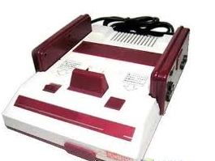
接口实现类
接口实现类
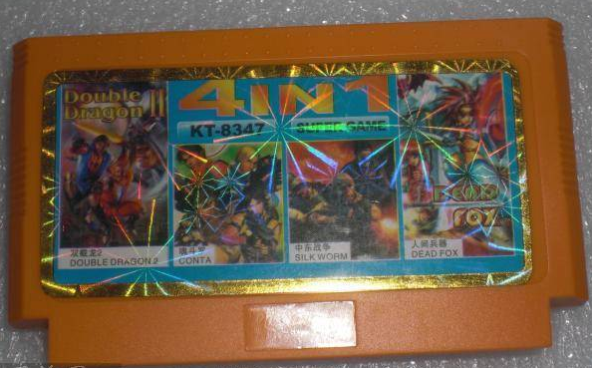
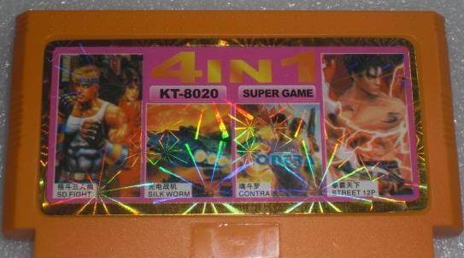

数据接口

数据操作类

消行
false

 | 0 | 1 | 2 | 3 | 4 | 5 | 6 | 7 | 8 | 9
0 |  |  |  |  |  |  |  |  |  |  | 0
1 |  |  |  |  |  |  |  |  |  |  | 1 | 基本分 | 奖励分
2 |  |  |  |  |  |  |  |  |  |  | 2 | 10 | 0
3 |  |  |  |  |  |  |  |  |  |  | 3 | 20 | 10
4 |  |  |  |  |  |  |  |  |  |  | 4 | 30 | 20
5 |  |  |  |  |  |  |  |  |  |  | 5 | 40 | 40
6 |  |  |  |  |  |  |  |  |  |  | 6
7 |  |  |  |  |  |  |  |  |  |  | 7
8 |  |  |  |  |  |  |  |  |  |  | 8
9 |  |  |  |  |  |  |  |  |  |  | 9
10 |  |  |  |  |  |  |  |  |  |  | 10
11 |  |  |  |  |  |  |  |  |  |  | 11
12 |  |  |  |  |  |  |  |  |  |  | 12
13 |  |  |  |  |  |  |  |  |  |  | 13
14 |  |  |  |  |  |  |  |  |  |  | 14
15 |  |  |  |  |  |  |  |  |  |  | 15
16 |  |  |  |  |  |  |  |  |  |  | 16
17 |  |  |  |  |  |  |  |  |  |  | 17

并发
你老婆
你
游戏线程
玩家

 | 取100
 |  |  |  | 取100

上 |  | 判断钱是否够

100
 |  |  | 吐钱

 |  | 否则

 |  |  | 吃卡

加速
线程等待时间

800ms

1级 : 700ms
700ms
y = bx + k
=>
700 = b + k
100 = 16 * b + k
=>
y = -40x + 740

600ms

500ms

400ms

300ms
y = b / (x + k)
=>
700 = b / (1 + k)
100 = 16 / (b + k)
=>
y = -1750 / (x + 1.5)

16级 : 100ms
200ms

100ms

 |  |  |  |  |  |  |  |  |  |  |  |  |  |  |  |  |  |  |  |  |  |  |  |  |  |  | 等级
 | 0 | 1 | 2 | 3 | 4 | 5 | 6 | 7 | 8 | 9 | 10 | 11 | 12 | 13 | 14 | 15 | 16 | 17 | 18 | 19 | 20 | 21 | 22 | 23 | 24 | 25

